plantillaStakeHolders
NOMBRE DE LA ORGANIZACIÓN
STAKEHOLDERS -
INTERNOS |  |  |  |  | EXTERNOS
ID | ROL | DEFINICIÓN | CODIGO | REQUERIMIENTOS FUNCIONALES O SERVICIOS QUE ESPERA DEL SISTEMA | ID | ROL | DEFINICIÓN | CODIGO | REQUERIMIENTOS FUNCIONALES O SERVICIOS QUE ESPERA DEL SISTEMA
SHI1 | Administrador | Encargado de hacer la gestion de el proceso de votacion (Coordinar las fechas de votacion,validar la infoamcion de los aspirantes,verificar propuestas y validar el resultado de la votacion),el administrador estara a cargo de Bienestar al aprendiz | RF001 RF002 RF003 RF004 RF005 RF008 RF009 RF010 RF011 RF012 RF013 RF015 RF016 RF017 RF018 RF019 RF020 RF022 RF023 | Consultar proceso de votacion Registrar proceso de votacion Actualizar proceso de votacion Inhabilitar proceso de votacion Consultar aspirantes Eliminar aspiantes agregar candidato actualizar candiadto eliminar candidato consultar candidato Consultar propuestas Actualizar propuestas Eliminar propuestas Consultar votantes Registrar votantes Actualizar votantes Inhabilitar votantes Generar reporte de votacion Iniciar Sesion | SHE1 | Direccion General | Encargados de fiscalizar y aprobar el proceso de votacion a nivel nacional | RF022 | Generar reporte de votacion
SHI2 | Usuario aspirante | Usuario que hace una inscripcion preeliminar la cual debe conentene una serie de documentacion que permitan la verifiacion de este actor y que de esta manera se le permita ser un candidato | RF006 RF007 RF023 | Registrar aspirante Actualizar aspirantes Iniciar sesion | SHE2 | SENA CTA | Encargados de fiscalizar y aprobar el proceso de votacion a nivel Regional | RF022 | Generar reporte de votacion
SHI3 | Usuario Candidato | Usuario que aspira a ser elegido mediante el proceso de votacion(se registra como candidato y presenta las propuestas) | RF010 RF013 RF014 RF015 RF016 RF023 | Actualizar Candidato Consultar propuestas Registrar propuestas Actualizar propuestas Eliminar propuestas Iniciar sesion | SHE3 | Usuario invitado | Usuario que podra consulatar los procesos de votacion pasados | RF022 | Generar reporte de votacion
SHI4 | usuario votante | Actor principal del proceso (El cual ejerce su derecho a votar y puede consultar la informacion del aspirante) | RF001 RF009 RF013 RF021 RF022 RF023 | Consultar proceso de votacion Consultar candidatos Consultar propuestas Generar voto Generar reporte de votacion Iniciar sesion

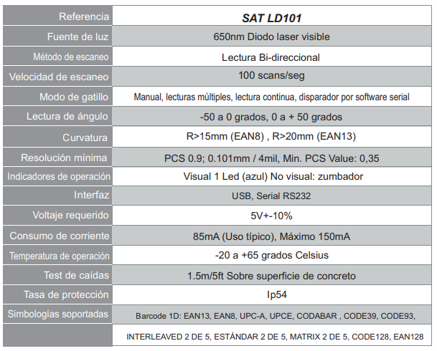
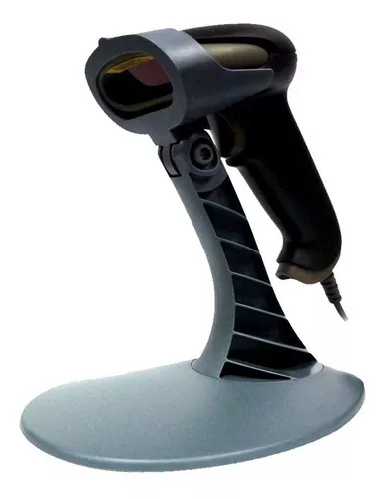
REQUERIMIENTOS NO FUNCIONALES INTERFAZ DE USUARIO
Código | Nombre | Descripción
 | Perceptible | El sistema debe presentar informacion la cual sea amigable con el usuario y que permita la interaccion de un manera intuitiva
 | Operable | La interfaz debe estar diseñada de tal manera que permita que los componentes cumplan con sus funciones(Teclado y mouse), ademas debe conetner una gamma de colores neutro que permitan una optima interactividad entre usuario-sistema.
 | Comprensible | La informacion cointendia en el sistema deber ser clara concisa y precisa con el fin de evitar errores por parte del usuario
 | Robustez | el sistema debe ser dinamico y acorde a los usuarios en dependencia de su rol en la aplicación, adicionalmente debe ser compatible con los actuales y futuros usuarios

REQUERIMIENTOS NO FUNCIONALES PARA EL DESARROLLO, DESEMPEÑO Y SEGURIDAD
Código | Nombre | Descripción
 | escalabilidad | El sistema debe estar sujeto a cambios en los procesos y asi mismo a la implenmentacion de nuevos modulos de acuerdo a las necesidades del usuario
 | Mantenibilidad | El sistema debe permitir ejecutar modificaciones y actualizaciones sin que se alteren los procesos que se estan ejecutando o los ya guardados
 | Rendimiento | Se deben ejecutar los procesos de forma rapida y que no superen determinado tiempo de espera para el siguiente paso a realizar
 | Espacio de almacenamiento | El sistema debe permitir almacenar la informacion de maneria distribuida
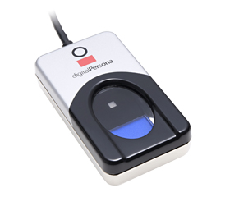
 | Fiabilidad | Las acciones que se vayan a realizar se puedan ejecutar sin riesgo a que se llegue a tener fallas
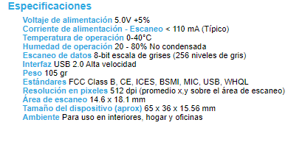
 | Seguridad | El sistema debe estar dispuesto para que no se preste para alteracion,adulteracion de datos o suplantacion de informacion

REQUERIMIENTOS NO FUNCIONALES RELACIONADOS CON HARDWARE Y SOFTWARE
Código | Nombre | Descripción
SAT LD101 | Hardware | Lector de codigo der barras
U Are 4500 | Hardware | Lector de huellas Dactilares
 | Hardware | Servidor en la Nube
5.5.51 | Software | SGBD MySQL (version 5.5.51)
10.16.0 | Software | Node JS(version 10.16.0)
1.40.1 | Software | Visual Studio Code(version 1.40.1)

